Sheet1
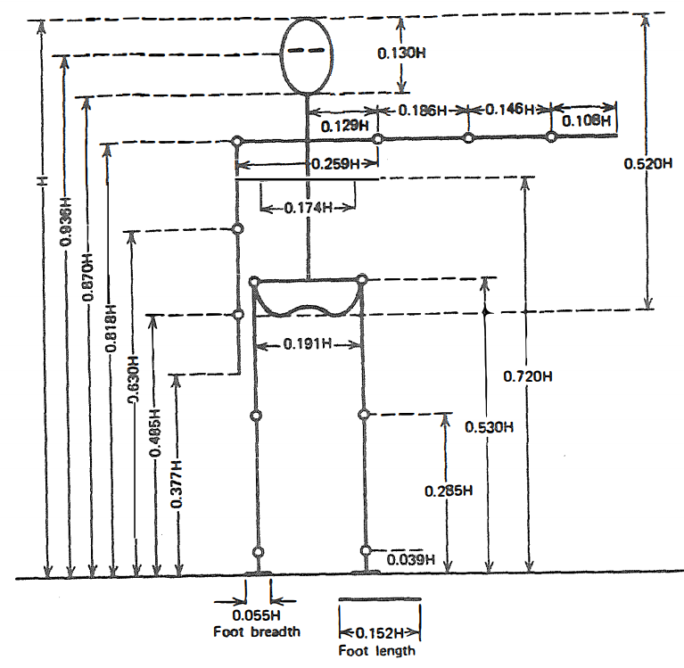
身高 H | 213 |  |  |  |  |  |  | 0
1640

 |  | 85
 |  | 212 |  |  | 305 | 239 | 177
 |  | 143 |  | 161
 |  |  |  | 312

 |  | 157

 |  |  | 403

 |  |  | 64

